Effetto duration
P | 99.45 | prezzo chiusura 07/03/2023
i | 0.03 | tasso iniziale
i* | 0.04 | tasso stimato (shift +1%)
Di | 0.01 | variazione di tasso stimata
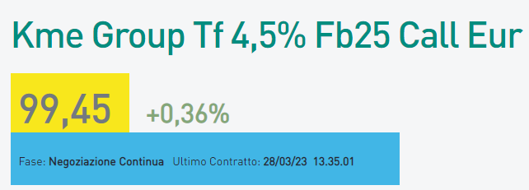
(1+i) | 1.03 | fattore di attualizzazione
D | 1.9575296651 | duration con tasso 3%

DP | -1.8900614096 | variazione del prezzo stimata
P* | 97.55993859 | prezzo post variazione stimata

